p3c
Vývoj míry nezaměstnanosti v % v zemích EU v letech 2021 - 2022
 | 2021 01 | 2021 02 | 2021 03 | 2021 04 | 2021 05 | 2021 06 | 2021 07 | 2021 08 | 2021 09 | 2021 10 | 2021 11 | 2021 12 | 2022 01 | 2022 02 | 2022 03 | 2022 04 | 2022 05 | 2022 06 | 2022 07 | 2022 08 | 2022 09 | 2022 10 | 2022 11 | 2022 12
Czechia | 3.4 | 3.3 | 3.4 | 3.3 | 3.0 | 2.7 | 2.7 | 2.9 | 2.5 | 2.4 | 2.0 | 2.1 | 2.5 | 2.7 | 2.3 | 2.4 | 2.4 | 2.4 | 2.3 | 2.6 | 2.2 | 2.1 | 2.7 | 2.2
Germany | 4.1 | 4.2 | 4.0 | 3.9 | 3.7 | 3.6 | 3.4 | 3.4 | 3.3 | 3.1 | 3.2 | 3.0 | 3.3 | 3.2 | 3.0 | 3.2 | 2.9 | 2.9 | 3.4 | 3.1 | 2.9 | 2.9 | 2.8 | 2.8
Poland | 3.9 | 4.1 | 4.1 | 3.8 | 3.5 | 3.3 | 3.1 | 3.0 | 3.0 | 2.9 | 2.9 | 2.9 | 3.2 | 3.2 | 3.0 | 2.7 | 2.6 | 2.6 | 2.8 | 2.9 | 3.0 | 2.9 | 2.9 | 2.9
Malta | 4.0 | 3.9 | 3.7 | 3.4 | 3.4 | 3.4 | 3.3 | 3.4 | 3.3 | 3.1 | 3.0 | 3.0 | 2.9 | 3.0 | 2.9 | 2.9 | 3.0 | 2.9 | 2.9 | 2.9 | 3.0 | 3.1 | 3.2 | 3.2
Netherlands | 4.9 | 4.9 | 4.7 | 4.5 | 4.3 | 4.2 | 3.8 | 4.0 | 4.2 | 4.0 | 3.6 | 3.6 | 3.8 | 3.7 | 3.5 | 3.3 | 3.2 | 3.5 | 3.4 | 3.7 | 3.9 | 3.7 | 3.5 | 3.3
Hungary | 5.0 | 4.5 | 4.0 | 4.4 | 3.9 | 4.0 | 4.3 | 4.1 | 3.3 | 4.0 | 3.6 | 3.5 | 4.1 | 3.6 | 3.4 | 3.5 | 3.3 | 2.9 | 3.6 | 3.6 | 3.7 | 3.4 | 4.2 | 4.0
Slovenia | 6.0 | 5.8 | 5.2 | 4.6 | 4.3 | 4.2 | 4.5 | 4.6 | 4.5 | 4.7 | 4.5 | 4.4 | 4.5 | 4.3 | 4.2 | 4.3 | 4.3 | 4.2 | 4.1 | 4.1 | 3.9 | 4.1 | 4.0 | 4.0
Bulgaria | 6.4 | 6.3 | 6.2 | 6.0 | 5.7 | 5.2 | 4.8 | 4.6 | 4.4 | 4.4 | 4.6 | 4.6 | 4.9 | 4.9 | 4.9 | 4.9 | 4.8 | 4.3 | 3.9 | 3.6 | 3.5 | 3.6 | 3.8 | 4.1
Ireland | 6.6 | 7.2 | 7.6 | 7.7 | 7.4 | 6.9 | 6.4 | 5.8 | 5.0 | 4.9 | 4.8 | 4.9 | 4.8 | 4.7 | 5.0 | 4.6 | 4.4 | 4.5 | 4.6 | 4.6 | 4.1 | 4.2 | 4.2 | 4.3
Denmark | 6.3 | 6.4 | 6.5 | 5.0 | 4.8 | 4.4 | 4.2 | 5.6 | 4.8 | 4.8 | 4.1 | 4.3 | 5.1 | 4.7 | 4.0 | 4.0 | 3.9 | 3.9 | 4.7 | 4.9 | 4.5 | 4.5 | 4.8 | 4.6
Austria | 8.4 | 8.2 | 7.3 | 7.3 | 6.5 | 5.8 | 5.6 | 5.6 | 4.6 | 5.5 | 4.9 | 4.7 | 5.3 | 5.7 | 4.8 | 4.4 | 4.4 | 4.0 | 4.3 | 4.9 | 4.9 | 4.2 | 5.4 | 4.8
Luxembourg | 6.7 | 6.6 | 6.2 | 5.8 | 5.4 | 5.0 | 5.1 | 4.9 | 4.8 | 4.8 | 4.7 | 5.1 | 4.7 | 4.7 | 4.5 | 4.3 | 4.1 | 4.0 | 4.2 | 4.3 | 4.4 | 4.6 | 4.6 | 4.9
Belgium | 6.6 | 6.8 | 6.7 | 6.4 | 6.0 | 6.0 | 6.5 | 6.7 | 6.3 | 6.0 | 5.7 | 5.6 | 5.4 | 5.3 | 5.4 | 5.6 | 5.6 | 5.6 | 5.7 | 5.7 | 5.5 | 5.4 | 5.3 | 5.4
Estonia | 7.4 | 7.1 | 6.7 | 6.5 | 6.9 | 6.7 | 6.3 | 5.7 | 5.5 | 5.0 | 5.2 | 5.5 | 5.9 | 5.5 | 5.5 | 5.5 | 5.8 | 5.9 | 5.9 | 5.6 | 5.3 | 5.3 | 5.4 | 5.4
Romania | 6.0 | 6.2 | 6.1 | 5.4 | 5.1 | 4.8 | 5.3 | 5.4 | 5.3 | 5.7 | 5.8 | 6.2 | 6.2 | 6.1 | 5.8 | 5.4 | 5.4 | 5.1 | 5.4 | 5.3 | 5.4 | 5.4 | 5.5 | 5.9
Slovakia | 7.1 | 7.1 | 7.1 | 7.0 | 6.9 | 6.9 | 6.8 | 6.7 | 6.7 | 6.6 | 6.5 | 6.5 | 6.5 | 6.4 | 6.2 | 6.2 | 6.1 | 6.1 | 6.1 | 6.0 | 6.0 | 5.9 | 5.8 | 5.9
EU 27 | 7.9 | 7.9 | 7.7 | 7.5 | 7.2 | 6.9 | 6.8 | 6.8 | 6.6 | 6.6 | 6.4 | 6.3 | 6.6 | 6.5 | 6.3 | 6.2 | 6.0 | 5.9 | 6.0 | 6.1 | 6.0 | 6.0 | 6.0 | 6.0
Lithuania | 8.0 | 7.5 | 6.9 | 7.2 | 7.6 | 7.5 | 7.2 | 6.6 | 6.3 | 6.8 | 6.7 | 7.2 | 6.6 | 6.3 | 6.2 | 5.5 | 5.1 | 5.2 | 5.7 | 5.7 | 5.8 | 6.1 | 6.0 | 6.4
Croatia | 9.4 | 9.4 | 9.0 | 8.3 | 7.7 | 7.0 | 6.9 | 6.8 | 6.5 | 6.8 | 6.9 | 7.0 | 7.4 | 7.4 | 7.1 | 6.7 | 6.1 | 5.9 | 6.1 | 6.2 | 6.0 | 6.4 | 6.6 | 6.7
Finland | 8.8 | 8.3 | 8.2 | 9.6 | 10.3 | 7.6 | 7.1 | 6.5 | 7.0 | 6.0 | 6.0 | 6.7 | 7.5 | 6.7 | 7.0 | 6.9 | 7.9 | 6.8 | 6.6 | 6.7 | 6.7 | 5.8 | 5.9 | 6.7
Portugal | 7.3 | 7.2 | 6.8 | 7.0 | 6.7 | 6.4 | 6.2 | 6.2 | 6.4 | 6.5 | 6.4 | 6.0 | 6.0 | 6.0 | 5.9 | 5.9 | 5.8 | 5.6 | 5.6 | 5.9 | 6.1 | 6.2 | 6.6 | 6.8
Sweden | 9.3 | 9.7 | 10.0 | 9.4 | 9.8 | 10.3 | 8.0 | 8.5 | 8.2 | 7.6 | 7.5 | 7.3 | 8.3 | 7.9 | 8.2 | 8.2 | 8.5 | 8.6 | 6.4 | 6.6 | 6.5 | 7.1 | 6.4 | 6.9
France | 8.5 | 8.4 | 8.1 | 7.9 | 7.6 | 7.4 | 7.7 | 8.3 | 7.8 | 7.7 | 7.6 | 7.5 | 7.7 | 7.5 | 7.4 | 7.2 | 7.1 | 7.0 | 7.1 | 7.6 | 7.2 | 7.2 | 7.1 | 7.1
Latvia | 8.0 | 8.1 | 8.1 | 8.0 | 7.8 | 7.8 | 7.6 | 7.2 | 6.8 | 6.9 | 7.2 | 7.4 | 7.4 | 7.3 | 7.1 | 6.8 | 6.5 | 6.6 | 6.9 | 6.9 | 6.9 | 6.8 | 6.9 | 7.1
Italy | 10.9 | 10.7 | 10.4 | 10.1 | 9.6 | 9.2 | 8.8 | 8.7 | 9.0 | 9.7 | 8.8 | 8.8 | 9.1 | 8.7 | 8.5 | 8.2 | 7.8 | 7.8 | 7.4 | 7.7 | 7.9 | 8.1 | 7.8 | 8.0
Cyprus | 8.5 | 8.8 | 8.7 | 8.0 | 8.6 | 8.7 | 7.5 | 7.1 | 5.5 | 5.3 | 6.8 | 6.7 | 6.5 | 6.7 | 6.7 | 6.6 | 6.6 | 7.4 | 7.4 | 7.2 | 5.7 | 5.4 | 7.7 | 8.2
Greece | 16.8 | 16.9 | 17.6 | 17.4 | 15.6 | 14.4 | 13.5 | 13.3 | 12.3 | 13.0 | 13.7 | 13.0 | 14.4 | 14.0 | 13.0 | 12.7 | 12.9 | 11.8 | 11.8 | 12.0 | 11.2 | 11.2 | 11.7 | 12.4
Spain | 16.1 | 16.1 | 15.8 | 15.6 | 15.2 | 15.0 | 14.8 | 14.7 | 14.2 | 13.7 | 13.2 | 13.1 | 13.6 | 13.7 | 13.7 | 12.9 | 12.3 | 12.2 | 12.4 | 12.7 | 13.0 | 12.9 | 12.9 | 12.9
Zdroj: Eurostat 22. 2.2023, sezonně neočištěná data
Vývoj míry nezaměstnanosti (v %)

p3d
Mezinárodní srovnání ČR a EU27 (roční průměry)

Míra nezaměstnanosti v %
 | Czechia | EU 27
2012 | 7 | 11.1
2013 | 7 | 11.6
2014 | 6.1 | 11
2015 | 5.1 | 10.2
2016 | 4 | 9.3
2017 | 2.9 | 8.3
2018 | 2.2 | 7.4
2019 | 2 | 6.8
2020 | 2.6 | 7.2
2021 | 2.8 | 7
Míra nezaměstnanosti mladých do 25 let v %
 | Czechia | EU 27
2012 | 19.5 | 24.4
2013 | 19 | 25.2
2014 | 15.9 | 24.1
2015 | 12.6 | 22.4
2016 | 10.5 | 20.7
2017 | 7.9 | 18.5
2018 | 6.7 | 16.7
2019 | 5.6 | 15.6
2020 | 8 | 17.6
2021 | 8.2 | 16.6

Míra dlouhodobé nezaměstnanosti v %
 | Czechia | EU 27
2012 | 3 | 4.9
2013 | 3 | 5.4
2014 | 2.7 | 5.4
2015 | 2.4 | 4.9
2016 | 1.7 | 4.3
2017 | 1 | 3.7
2018 | 0.7 | 3.1
2019 | 0.6 | 2.7
2020 | 0.6 | 2.5
2021 | 0.8 | 2.8
Míra nezaměstnanosti osob s nízkou kvalifikací v %
 | Czechia | EU 27
2012 | 28.5 | 19.2
2013 | 25.6 | 20.5
2014 | 22.1 | 19.9
2015 | 22.7 | 18.7
2016 | 20.5 | 17.5
2017 | 13.1 | 16.1
2018 | 10.7 | 14.5
2019 | 10.7 | 13.5
2020 | 10.4 | 13.8
2021 | 12.9 | 13.8

Zdroj: EUROSTAT

mapa1221
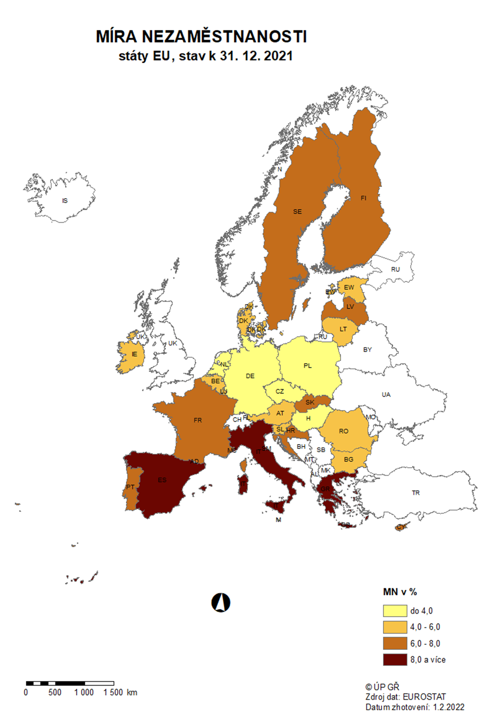

mapa1222
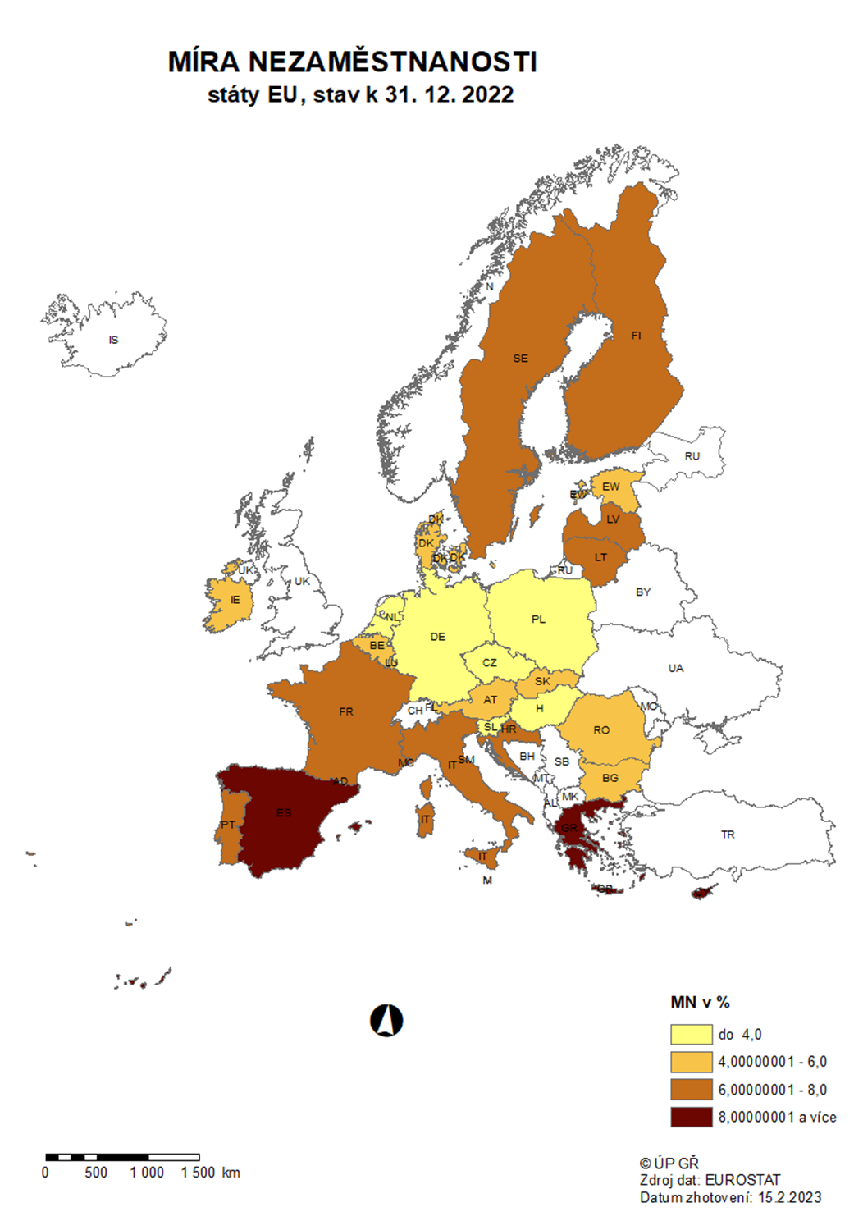

p3f
Hlášená hromadná propouštění v letech 2020-2022

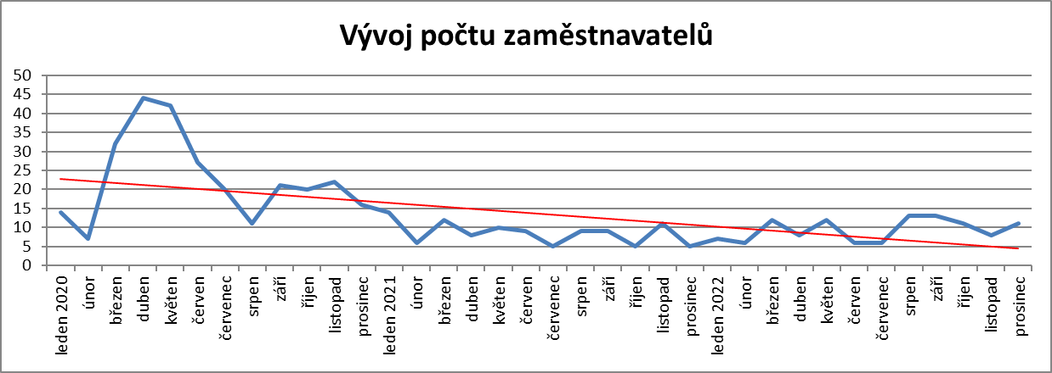

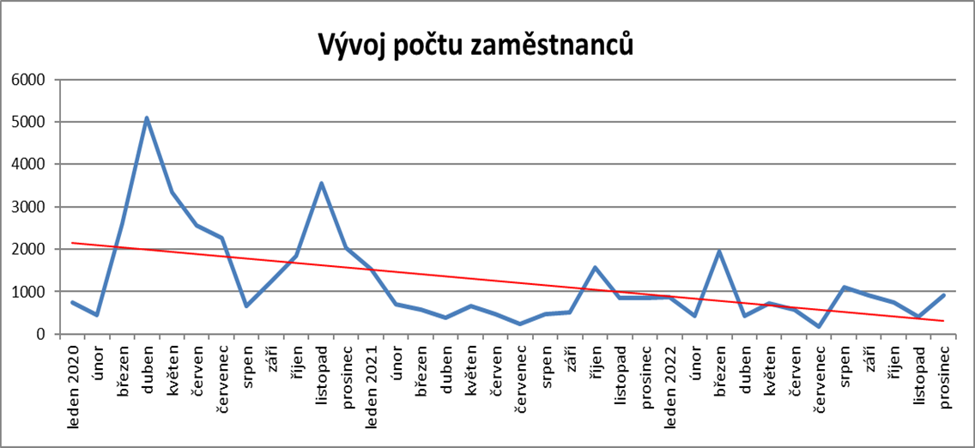

p6b
Vývoj v oblasti aktivní politiky zaměstnanosti v roce 2022

m ě s í c | Veřejně prospěšné práce (VPP) 1) |  |  |  | Společensky účelná pracovní místa - zřízená u zaměstnavatele 1) |  |  |  | Společensky účelná pracovní místa - vyhrazená místa (SÚPM) 1) |  |  |  | SÚPM - Samostatná výděl. činnost (SVČ) 1) |  | Zřízení pracovního místa pro OZP - bez SVČ |  |  |  | Zřízení pracovního místa pro OZP - SVČ |  | Příspěvek na provoz prac.místa pro OZP a OZP-SVČ |  | Uznání zaměstnavatele na chráněném trhu práce |  | Příspěvek na zapracování 2) |  | Překlenovací příspěvek

 | vytvořená místa |  | umístění uchazeči |  | vytvořená místa |  | umístění uchazeči |  | vytvořená místa |  | umístění uchazeči |  | umístění uchazeči |  | vytvořená místa |  | umístění uchazeči |  | umístění uchazeči |  | zaměstnanci, SVČ |  | vymezená místa |  | zaměstnanci |  | osoby SVČ
 | stav | celkem | stav | celkem | stav | celkem | stav | celkem | stav | celkem | stav | celkem | stav | celkem | stav | celkem | stav | celkem | stav | celkem | stav | celkem | stav | celkem | stav | celkem | stav | celkem
 | na konci | od poč. | na konci | od poč. | na konci | od poč. | na konci | od poč. | na konci | od poč. | na konci | od poč. | na konci | od poč. | na konci | od poč. | na konci | od poč. | na konci | od poč. | na konci | od poč. | na konci | od poč. | na konci | od poč. | na konci | od poč.
 | sled.měs. | roku | sled.měs. | roku | sled.měs. | roku | sled.měs. | roku | sled.měs. | roku | sled.měs. | roku | sled.měs. | roku | sled.měs. | roku | sled.měs. | roku | sled.měs. | roku | sled.měs. | roku | sled.měs. | roku | sled.měs. | roku | sled.měs. | roku
1 | 3,031 | 3 | 2,275 | 15 | 40 | 0 | 10 | 0 | 357 | 6 | 343 | 12 | 623 | 4 | 598 | 0 | 455 | 23 | 13 | 0 | 106 | 8 | 4,089 | 55 | 26 | 9 | 13 | 0
2 | 1,092 | 49 | 775 | 22 | 37 | 0 | 7 | 1 | 14 | 10 | 8 | 12 | 626 | 23 | 585 | 0 | 447 | 39 | 13 | 0 | 130 | 32 | 4,117 | 138 | 25 | 11 | 11 | 0
3 | 1,165 | 336 | 661 | 101 | 37 | 0 | 7 | 1 | 16 | 16 | 8 | 20 | 645 | 58 | 559 | 2 | 426 | 50 | 16 | 3 | 166 | 68 | 4,122 | 193 | 22 | 18 | 9 | 1
4 | 1,080 | 682 | 667 | 422 | 37 | 0 | 7 | 1 | 35 | 37 | 27 | 41 | 646 | 79 | 551 | 5 | 429 | 57 | 16 | 3 | 162 | 69 | 4,143 | 270 | 24 | 28 | 4 | 1
5 | 3,158 | 2,851 | 1,539 | 1,386 | 37 | 0 | 7 | 1 | 63 | 68 | 39 | 55 | 683 | 138 | 547 | 14 | 432 | 70 | 15 | 3 | 164 | 74 | 4,138 | 332 | 19 | 31 | 3 | 2
6 | 4,273 | 4,024 | 3,453 | 3,404 | 37 | 0 | 7 | 1 | 146 | 155 | 120 | 139 | 689 | 193 | 545 | 20 | 435 | 87 | 15 | 3 | 170 | 81 | 4,165 | 401 | 39 | 57 | 3 | 3
7 | 4,497 | 4,319 | 3,878 | 3,992 | 37 | 0 | 7 | 1 | 211 | 228 | 182 | 208 | 664 | 216 | 515 | 23 | 409 | 95 | 15 | 3 | 198 | 134 | 4,174 | 440 | 61 | 96 | 4 | 4
8 | 4,659 | 4,547 | 4,096 | 4,351 | 37 | 0 | 7 | 1 | 285 | 311 | 246 | 281 | 678 | 267 | 523 | 33 | 410 | 108 | 16 | 4 | 200 | 137 | 4,172 | 506 | 61 | 116 | 6 | 6
9 | 4,709 | 4,654 | 4,183 | 4,556 | 37 | 0 | 7 | 1 | 347 | 388 | 317 | 368 | 671 | 315 | 528 | 52 | 415 | 129 | 17 | 5 | 196 | 137 | 4,179 | 543 | 58 | 142 | 7 | 9
10 | 4,669 | 4,727 | 4,183 | 4,719 | 36 | 0 | 4 | 1 | 371 | 440 | 350 | 427 | 670 | 372 | 526 | 56 | 421 | 148 | 17 | 5 | 200 | 143 | 4,190 | 589 | 66 | 171 | 10 | 12
11 | 4,334 | 4,746 | 3,835 | 4,796 | 36 | 0 | 4 | 1 | 358 | 468 | 339 | 454 | 666 | 444 | 508 | 79 | 384 | 156 | 15 | 5 | 206 | 149 | 4,189 | 635 | 85 | 203 | 13 | 15
12 | 2,100 | 4,754 | 1,508 | 4,818 | 36 | 0 | 4 | 1 | 161 | 480 | 149 | 464 | 637 | 485 | 509 | 90 | 388 | 170 | 14 | 5 | 227 | 171 | 4,177 | 665 | 78 | 225 | 12 | 16

Počet osob podpořených v rámci APZ v roce 2022
VPP | 4,818
SÚPM zřízená | 1
SÚPM vyhrazená | 464
SÚPM - SVČ | 485
CHPM zřízená | 170
CHPM - SVČ | 5
Příspěvek na provoz CHPM a CHPM SVČ | 171
CHPM vymezená + SVČ | 665
Příspěvek na zapracování | 225
Překlenovací příspěvek | 16
Projekty ESF - OP LZZ - VPP | 1,870
Projekty ESF - OP LZZ - SÚPM | 3,379
Příspěvek na dojížďku a příspěvek na přestěhování | 459
Odborná praxe do 30ti let | 565
Rekvalifikace | 4,314
Zvolená rekvalifikace | 9,993
Poradenství | 505
Vytvořená pracovní místa (NIP) | 1,379
m ě s í c | Projekty ESF - OPZ - VPP |  | Projekty ESF - OPZ - SÚPM |  | Příspěvek na dojížďku |  | Odborná praxe pro mladé do 30 let 2) |  | Rekvalifikace 2) |  | Zvolená rekvalifikace 2) |  | Poradenství |  | Vytvořená pracovní místa 2)

 | umístění uchazeči |  | umístění uchazeči |  | podpoření uchazeči |  | umístění uchazeči |  | uchazeči |  | uchazeči |  | uchazeči |  | vytvořená místa |  | Počet podpořených osob
 | stav | celkem | stav | celkem | stav | celkem | stav | celkem | stav | celkem | stav | celkem | stav | celkem | stav | celkem | stav | celkem
 | na konci | od poč. | na konci | od poč. | na konci | od poč. | na konci | od poč. | na konci | od poč. | na konci | od poč. | na konci | od poč. | na konci | od poč. | na konci | od poč.
 | sled.měs. | roku | sled.měs. | roku | sled.měs. | roku | sled.měs. | roku | sled.měs. | roku | sled.měs. | roku | sled.měs. | roku | sled.měs. | roku | sled.měs. | roku
1 | 1,002 | 36 | 3,218 | 225 | 191 | 10 | 634 | 30 | 131 | 88 | 594 | 495 | 0 | 1 | 1,011 | 118 | 906 | 151
2 | 940 | 66 | 3,132 | 378 | 103 | 50 | 630 | 63 | 189 | 246 | 514 | 857 | 0 | 23 | 1,078 | 286 | 935 | 271
3 | 786 | 134 | 3,048 | 606 | 131 | 91 | 632 | 99 | 346 | 678 | 641 | 1,454 | 0 | 45 | 1,109 | 425 | 981 | 412
4 | 778 | 457 | 2,997 | 963 | 142 | 124 | 589 | 131 | 243 | 908 | 724 | 2,079 | 14 | 80 | 1,128 | 542 | 1,019 | 550
5 | 1,189 | 1,027 | 2,407 | 1,431 | 162 | 176 | 603 | 236 | 542 | 1,519 | 858 | 2,927 | 41 | 130 | 1,138 | 670 | 1,034 | 678
6 | 1,487 | 1,401 | 2,201 | 1,826 | 191 | 237 | 584 | 319 | 196 | 1,813 | 662 | 3,634 | 18 | 216 | 1,106 | 809 | 997 | 804
7 | 1,519 | 1,521 | 2,198 | 2,091 | 196 | 269 | 524 | 374 | 124 | 1,953 | 609 | 4,171 | 0 | 239 | 1,033 | 882 | 961 | 909
8 | 1,506 | 1,588 | 2,294 | 2,334 | 206 | 305 | 500 | 430 | 149 | 2,116 | 659 | 4,875 | 13 | 253 | 1,036 | 1,021 | 930 | 1,008
9 | 1,484 | 1,660 | 2,341 | 2,611 | 230 | 354 | 382 | 479 | 550 | 2,796 | 1,233 | 6,013 | 20 | 327 | 1,006 | 1,137 | 921 | 1,135
10 | 1,444 | 1,705 | 2,376 | 2,878 | 245 | 392 | 386 | 525 | 606 | 3,369 | 1,573 | 7,456 | 3 | 340 | 898 | 1,218 | 849 | 1,241
11 | 1,398 | 1,818 | 2,348 | 3,155 | 266 | 437 | 361 | 544 | 428 | 3,810 | 1,759 | 8,936 | 16 | 426 | 885 | 1,294 | 840 | 1,322
12 | 1,203 | 1,870 | 2,323 | 3,379 | 231 | 459 | 340 | 565 | 144 | 4,314 | 989 | 9,993 | 0 | 505 | 863 | 1,371 | 803 | 1,379

1) bez ESF
2) vč. ESF

 | VPP | 4,818
 | SÚPM zřízená | 1
 | SÚPM vyhrazená | 464
 | SÚPM - SVČ | 485
 | CHPM zřízená | 170
 | CHPM - SVČ | 5
 | Příspěvek na provoz CHPM a CHPM SVČ | 171
 | CHPM vymezená + SVČ | 665
 | Příspěvek na zapracování | 225
 | Překlenovací příspěvek | 16
 | Projekty ESF - OP LZZ - VPP | 1,870
...

p13
...
Počet nových exekucí v roce 2022
Pardubický kraj | 913 | 773 | 867 | 796 | 758 | 671 | 647 | 663 | 673 | 716 | 767 | 889 | 9,133
Královéhradecký kraj | 553 | 509 | 561 | 512 | 526 | 498 | 463 | 458 | 433 | 420 | 435 | 576 | 5,944
Kraj Vysočina | 316 | 309 | 300 | 264 | 321 | 253 | 220 | 262 | 254 | 332 | 302 | 217 | 3,350
Jihomoravský kraj | 1,002 | 920 | 964 | 948 | 916 | 889 | 817 | 941 | 1,012 | 940 | 929 | 935 | 10,208
Moravskoslezský kraj | 1,573 | 1,495 | 1,849 | 1,513 | 1,547 | 1,234 | 1,050 | 1,282 | 1,034 | 1,170 | 1,148 | 1,081 | 15,976
Olomoucký kraj | 368 | 290 | 360 | 280 | 307 | 464 | 236 | 327 | 346 | 270 | 389 | 231 | 3,868
Zlínský kraj | 547 | 434 | 431 | 327 | 346 | 364 | 361 | 353 | 349 | 353 | 302 | 299 | 4,466
CELKEM ČR | 10,379 | 8,591 | 10,383 | 8,956 | 9,713 | 8,770 | 7,422 | 8,318 | 7,907 | 8,395 | 8,066 | 7,720 | 103,615

Celkový nárůst exekucí v porovnání s novými exekucemi v roce 2022
Kraj | Celkový nárůst počtu exekucí | počet nových exekucí
Hlavní město Praha | -8,181 | 12,087
Středočeský kraj | 7,073 | 8,287
Jihočeský kraj | -364 | 4,936
Plzeňský kraj | -188 | 6,572
Liberecký kraj | 4,124 | 4,621
Karlovarský kraj | 820 | 5,585
Ústecký kraj | -1,009 | 8,582
Pardubický kraj | -898 | 9,133
Královéhradecký kraj | 1,508 | 5,944
Kraj Vysočina | 2,707 | 3,350
Jihomoravský kraj | 162 | 10,208
Moravskoslezský kraj | 8,187 | 15,976
Olomoucký kraj | -669 | 3,868
Zlínský kraj | 1,228 | 4,466
CELKEM ČR | 14,500 | 103,615

Celkový počet exekucí v prosinci 2022
Kraj | Celkový počet exekucí k prosinci 2022
Středočeský kraj | 100,734
Hlavní město Praha | 73,730
Moravskoslezský kraj | 68,045
Liberecký kraj | 63,004
Jihomoravský kraj | 65,012
Ústecký kraj | 57,421
Pardubický kraj | 49,864
Průměr | 48,371
Karlovarský kraj | 45,443
Královéhradecký kraj | 42,047
Olomoucký kraj | 37,626
Plzeňský kraj | 35,080
Jihočeský kraj | 34,959
Zlínský kraj | 33,653
Kraj Vysočina | 27,993

Kraj | Celkový počet nových exekucí
Moravskoslezský kraj | 15,976
Hlavní město Praha | 12,087
Jihomoravský kraj | 10,208
Pardubický kraj | 9,133
Ústecký kraj | 8,582
Středočeský kraj | 8,287
Průměr | 7,401
Plzeňský kraj | 6,572
Královéhradecký kraj | 5,944
Karlovarský kraj | 5,585
Jihočeský kraj | 4,936
Liberecký kraj | 4,621
Zlínský kraj | 4,466
Olomoucký kraj | 3,868
Kraj Vysočina | 3,350

Celkový počet exekucí 2022
CELKEM ČR | leden | únor | březen | duben | květen | červen | červenec | srpen | září | říjen | listopad | prosinec
 | 661,681 | 662,813 | 666,433 | 671,034 | 667,969 | 671,550 | 673,339 | 634,056 | 669,902 | 671,195 | 674,360 | 677,190
Celkový počet exekucí 2022

Celkový počet nových exekucí 2022
CELKEM ČR | leden | únor | březen | duben | květen | červen | červenec | srpen | září | říjen | listopad | prosinec
 | 10,379 | 8,591 | 10,383 | 8,956 | 9,713 | 8,770 | 7,422 | 8,318 | 7,907 | 8,395 | 8,066 | 7,720

